Long_Term_Avg
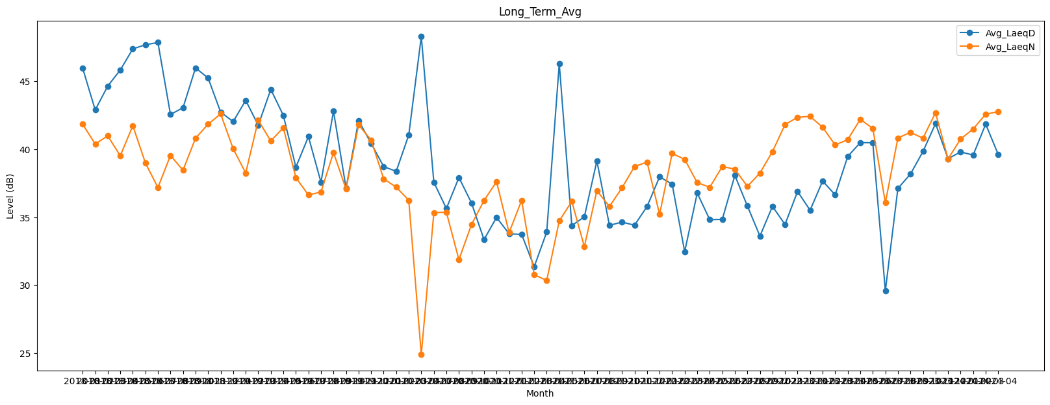
Date | Avg_LaeqD | Avg_LaeqN
2018-01 | 45.963858673 | 41.840743424
2018-02 | 42.893743301 | 40.394709881
2018-03 | 44.654153299 | 40.985237748
2018-04 | 45.835108925 | 39.522908524
2018-05 | 47.39189352 | 41.73700828
2018-06 | 47.687887043 | 38.995147756
2018-07 | 47.858760952 | 37.18258331
2018-08 | 42.564640121 | 39.545599989
2018-09 | 43.0550966 | 38.461068639
2018-10 | 45.991306168 | 40.816472458
2018-11 | 45.246673394 | 41.845249678
2018-12 | 42.737252859 | 42.604340861
2019-01 | 42.03721778 | 40.041478804
2019-02 | 43.600364412 | 38.257336345
2019-03 | 41.767114917 | 42.136968297
2019-04 | 44.407874468 | 40.614805985
2019-05 | 42.49568472 | 41.589913994
2019-06 | 38.684649171 | 37.908512358
2019-07 | 40.933798844 | 36.642639341
2019-08 | 37.575658065 | 36.858441071
2019-09 | 42.807042059 | 39.763112785
2019-10 | 37.144992833 | 37.070739557
2019-11 | 42.111387632 | 41.793873591
2019-12 | 40.437786044 | 40.680153613
2020-01 | 38.72802291 | 37.820314675
2020-02 | 38.379057188 | 37.217213104
2020-03 | 41.054882872 | 36.250706955
2020-04 | 48.3 | 24.9
2020-07 | 37.573620619 | 35.337887303
2020-08 | 35.643269547 | 35.369864549
2020-09 | 37.923120344 | 31.876325598
2020-10 | 36.056098255 | 34.459743761
2020-11 | 33.358816364 | 36.228440001
2020-12 | 34.986657473 | 37.620040167
2021-01 | 33.784686777 | 33.86782484
2021-02 | 33.738185403 | 36.245104674
2021-03 | 31.354724437 | 30.772864652
2021-04 | 33.913400319 | 30.351317596
2021-05 | 46.305079304 | 34.734168346
2021-06 | 34.387963791 | 36.166402476
2021-07 | 35.032911549 | 32.839851749
2021-08 | 39.144663464 | 36.959644134
2021-09 | 34.408159928 | 35.790530655
2021-10 | 34.640828333 | 37.162647153
2021-11 | 34.417046153 | 38.730256065
2021-12 | 35.789295883 | 39.057447662
2022-01 | 37.974468612 | 35.213466506
2022-02 | 37.437214375 | 39.694515886
2022-03 | 32.468268307 | 39.259994261
2022-04 | 36.780561724 | 37.547459972
2022-05 | 34.820804666 | 37.206889734
2022-06 | 34.848437585 | 38.732430789
2022-07 | 38.078890834 | 38.536750236
2022-08 | 35.830397408 | 37.269334043
2022-09 | 33.615151807 | 38.254672602
2022-10 | 35.80245834 | 39.829651749
2022-11 | 34.467688961 | 41.816348579
2022-12 | 36.896885348 | 42.357837727
2023-01 | 35.516485689 | 42.419121939
2023-02 | 37.667500778 | 41.619887919
2023-03 | 36.644232898 | 40.317521174
2023-04 | 39.471276377 | 40.713703791
2023-05 | 40.49138809 | 42.204765289
2023-06 | 40.482960296 | 41.537309302
2023-07 | 29.57979754 | 36.06371855
2023-08 | 37.124213684 | 40.831217719
2023-09 | 38.172806178 | 41.244276658
2023-10 | 39.835965572 | 40.820509716
2023-11 | 41.891197633 | 42.691356189
2023-12 | 39.306298633 | 39.290340524
2024-01 | 39.808698154 | 40.754886109
2024-02 | 39.57460102 | 41.497047645
2024-03 | 41.851792732 | 42.582626858
2024-04 | 39.621596955 | 42.769829891

